HOPS 2020-2022 rakenne
HOPS-pohja kandiopintoja varten
 |  |  |  | * Ajoituksen voi suunnitella lukuvuosi- tai perioditasolla
Nimi |  |  |  | esim. 2. vuosi TAI II/2.vuosi
Opiskelijanumero |  |  |  | ! Huom! Kurssien aikataulu on tarkistettava lukuvuosittain ilmestyvästä opinto-oppaasta

Tutkinnoista vähintään puolet on suoritettava Aalto-yliopistossa mukaan lukien opinnäyte ja opinnäytteen alaan perehtyneisyyden osoittaminen kypsyysnäytteellä.

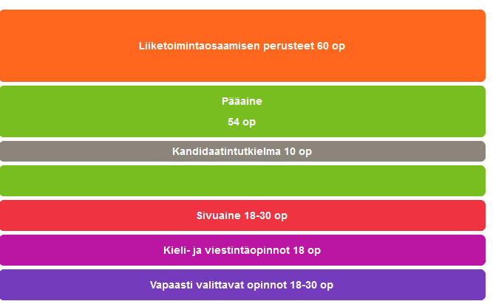
Kauppatieteiden kandidaatin tutkinto, 180 op
 |  |  |  | Tutkintorakenne KTK (opetussuunnitelma 2020-2022)
LIIKETOIMINTAOSAAMISEN PERUSTEET, 60 op
https://into.aalto.fi/display/fikandibiz/Liiketoimintaosaamisen+perusteet+2020-2022

KOODI | OPINTOJAKSON NIMI | op | Ajoitus*

 | yhteensä
 |  | 0

PÄÄAINEEN OPINNOT, 54 op
valitse oikea pääaine

Pääaineen nimi:

Menetelmäopinnot 12 op
KOODI | OPINTOJAKSON NIMI | op | Ajoitus

Pääaineen aineopinnot 42 op
KOODI | OPINTOJAKSON NIMI | op | Ajoitus

 | yhteensä
 |  | 0

SIVUOPINNOT, 18-30 op
https://into.aalto.fi/display/fiopinnot/Sivuaineet+2020-2022

Sivuaineen nimi:

Sivuaine 18-30 op
KOODI | NIMI | op | Ajoitus

 | yhteensä
 |  | 0

KIELI- JA VIESTINTÄOPINNOT, 18 op
https://into.aalto.fi/pages/viewpage.action?pageId=23437281

KOODI | NIMI | op | Ajoitus

 | yhteensä
 |  | 0

VAPAASTI VALITTAVAT OPINNOT, 18-30 op
https://into.aalto.fi/display/fikandibiz/Vapaasti+valittavat+opinnot+2020-2022

KOODI | NIMI | op | Ajoitus

 | yhteensä
 |  | 0

HOPS 2022-2024 rakenne
HOPS-pohja kandiopintoja varten
 |  |  |  | * Ajoituksen voi suunnitella lukuvuosi- tai perioditasolla
Nimi |  |  |  | esim. 2. vuosi TAI II/2.vuosi
Opiskelijanumero |  |  |  | ! Huom! Kurssien aikataulu on tarkistettava lukuvuosittain ilmestyvästä opinto-oppaasta

Tutkinnoista vähintään puolet on suoritettava Aalto-yliopistossa mukaan lukien opinnäyte ja opinnäytteen alaan perehtyneisyyden osoittaminen kypsyysnäytteellä.

Kauppatieteiden kandidaatin tutkinto, 180 op

Siirtymäohjeet opetussuunnitelmasta 2020-2022 opetussuunnitelmaan 2022-2024
https://into.aalto.fi/pages/viewpage.action?pageId=58432708
 |  |  |  | Tutkintorakenne KTK (opetussuunnitelma 2022-2024)
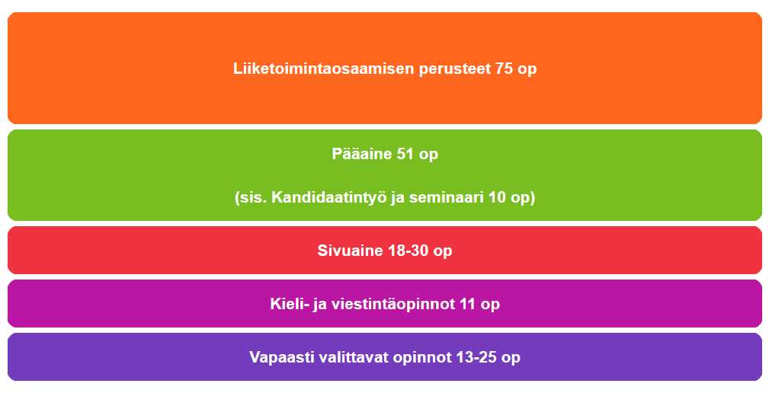
LIIKETOIMINTAOSAAMISEN PERUSTEET, 75 op
https://into.aalto.fi/display/fikandibiz/Liiketoimintaosaamisen+perusteet+2022-2024

KOODI | OPINTOJAKSON NIMI | op | Ajoitus*

 | yhteensä
 |  | 0

PÄÄAINEEN OPINNOT, 51 op
valitse oikea pääaine

Pääaineen nimi:

Pääaineen opinnot 46 op
KOODI | OPINTOJAKSON NIMI | op | Ajoitus

Monitieteiset opinnot 5 op
KOODI | OPINTOJAKSON NIMI | op | Ajoitus

 | yhteensä
 |  | 0

SIVUOPINNOT, 18-30 op
https://into.aalto.fi/display/fiopinnot/Sivuaineet

Sivuaineen nimi:

Sivuaine 18-30 op
KOODI | NIMI | op | Ajoitus

 | yhteensä
 |  | 0

KIELI- JA VIESTINTÄOPINNOT, 11 op
https://into.aalto.fi/pages/viewpage.action?pageId=53681670

KOODI | NIMI | op | Ajoitus

 | yhteensä
 |  | 0

VAPAASTI VALITTAVAT OPINNOT, 13-25 op
https://into.aalto.fi/display/fikandibiz/Vapaasti+valittavat+opinnot+2022-2024

KOODI | NIMI | op | Ajoitus

 | yhteensä
 |  | 0

